Sheet1
구분 1 | 구분 2 | 구분 3 | 선택/입력 내용
기본 정보 | 상단 배경 |  | 별첨 파일 : 상단배경이미지.png
 | 상단 썸네일 |  | 별첨 파일 : 상단썸네일이미지.png
 | 공연명 |  | 2019 K-WORLD FESTA [셀럽티비 라이브쇼]
 | 공연 일시 |  | 2019-10-06 19:00 ~ 2019-10-06 22:00
 | 공연장 주소 | 1 | 서울특별시 송파구 올림픽로 88-2
 |  | 2 | KSPO DOME(올림픽체조경기장)
 | 공연장명 |  | KSPO DOME(올림픽체조경기장)
 | 공연 장르 |  | 콘서트
 | 공연 등급 |  | 만 8세 이상

상세 정보 | 스케쥴 |  | 2019년 10월 6일(일) 오후 7시
 | 알립니다 |  | ※ 티켓오픈 : 2019년 7월 24일(수) 오후 2시 ※ 매수제한 : 1인 최대 4매 * 본 공연의 티켓판매는 전체 좌석 중 일부에 한하여 한정수량으로 진행됩니다. * 본 공연의 취소마감시간은 10월 5일(화) 23:59 까지이며, 취소마감시간 이후 예매 되는 티켓은 취소 및 변경, 환불이 불가 하오니 유의해주시기 바랍니다. * 공연장 입장은 공연 시작 시간 2시간 전부터 입장이 가능합니다. * 내국인 예매의 경우 공연장 입장 시 반드시 예매자 본인의 신분증과 Mojo Live 앱 내 모바일 티켓을 제시해주셔야 하며, 본인이 아닐 경우 입장이 불가능합니다. * 외국인 예매의 경우 공연장 입장 시 반드시 예매자 본인의 신분증(여권, 외국인등록카드, 여권사본 + 해당국가에서 발급한 ID 카드 중 최소 1개 이상 필요)과 Mojo Live 앱 내 모바일 티켓을 제시해주셔야 하며, 본인이 아닐 경우 입장이 불가능합니다.
 | 티켓 가격 |  | · 스탠딩 SR 132,000원 · 스탠딩 R 121,000원 · 지정석 SR 132,000원 · 지정석 R 121,000원
 | 기획사 정보 |  | · 주최 : K-WORLD FESTA 조직위원회, 서울시 · 주관/기획 : ㈜피앤케이엔터테인먼트 · 문의 : Mojo Live 고객센터 02-2088-7741
 | 좌석도 이미지 |  | 별첨파일 : 좌석도이미지.png
 | 상세 내용 이미지 |  | 별첨파일 : 공연상세이미지.jpg

예매/취소수수료 /개인정보 제3자 | 예매 특별 약관 |  | 1. 본 공연의 취소마감시간은 10월 5일(화) 23:59 까지이며, 취소마감시간 이후 예매 되는 티켓은 취소 및 변경, 환불이 불가 하오니 유의해주시기 바랍니다. 2. 내국인 예매의 경우 공연장 입장 시 반드시 예매자 본인의 신분증과 Mojo Live 앱 내 모바일 티켓을 제시해주셔야 하며, 본인이 아닐 경우 입장이 불가능합니다. 3. 외국인 예매의 경우 공연장 입장 시 반드시 예매자 본인의 신분증(여권, 외국인등록카드, 여권사본 + 해당국가에서 발급한 ID 카드 중 최소 1개 이상 필요)과 Mojo Live 앱 내 모바일 티켓을 제시해주셔야 하며, 본인이 아닐 경우 입장이 불가능합니다. 4. 티켓을 양도, 판매하다 적발 시 배포된 티켓은 회수되며, 입장은 불가능합니다. 5. 아래 명시된 비정상적인 예매 및 허위/불법 구매를 포함한 정상적이지 않는 수단과 방법으로 티켓을 획득, 유통, 판매한 경우에 대해 티켓 회수 조치 및 Mojo Live 서비스 이용에 제재를 받을 수 있습니다. - 최근 30일 이내, 30매 이상의 티켓을 취소한 이력이 있는 경우 - 동일한 아이피로 반복적인 다량 구매 후 취소하는 경우 - 불법적인 프로그램 사용, 혹은 비정상적인 접근을 통한 티켓 예매(초대권 응모) - 동일 아이피를 기반으로 단체성 구매 대행을 위한 행위, 티켓 예매(초대권 응모)
 | 취소수수료/환불 정책 |  | 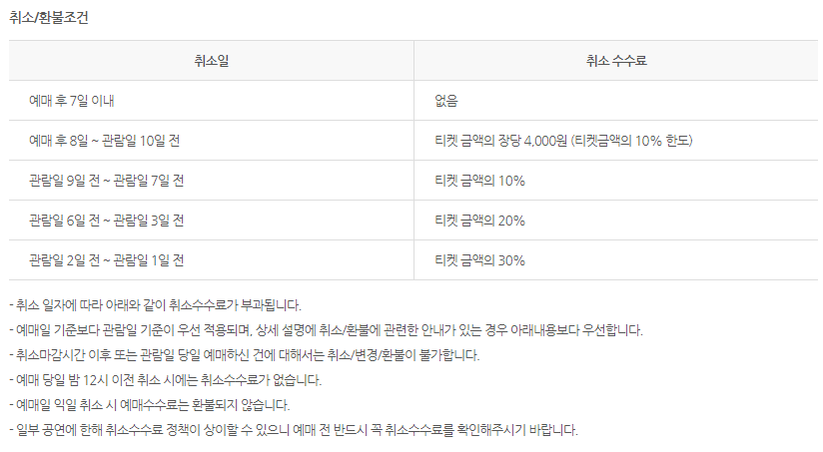 | http://ticket.hanatour.com/Pages/Perf/Detail/Detail.aspx?idperf=36855 하단의 취소/환불 내용 참조해주셔도 됩니다.
 | 개인정보 제3자 제공 동의 |  | 1. 개인정보 제공 동의 - 하나투어는 정보통신망 이용촉진 및 정보보호 등에 관한 법률에 따라 이용자의 개인정보에 있어 아래와 같이 알리고 동의를 받아 상품의 기획사 및 하나투어 고객센터에 제공합니다. 2. 개인정보 제공받는자 - SBS, ㈜피앤케이엔터테인먼트, ㈜씨오디랩스, Mojo Live 고객센터 3. 개인정보 이용 목적 - 하나투어 고객센터: 예매내역 확인 및 고객응대 기획사: 티켓 현장발권, 캐스팅 변경, 공연취소 등에 대한 고객 안내 4. 개인정보 제공 항목 - 성명, 성별, 생년월일, 아이디, 전화번호, 휴대전화번호, 이메일주소, 티켓 예매/모바일티켓 발급 정보 5. 개인정보 보유 및 이용 기간 - 개인정보 이용목적 달성 시까지 (단, 관계 법령의 규정에 의해 보존의 필요가 있는 경우 및 사전 동의를 득한 경우 해당 보유기간까지)
관련 콘텐츠 |  |  | 카테노이드에 영상을 업로드(올리면) 그 때 첨부해보는 것으로 진행할께요 ^^ - lys

